상품제안서
만땅 10000mAh 디스플레이 듀얼 도킹형 보조배터리 | 상품코드: F25658

 |  |  |  |  |  |  | 02-412-0044 | www.easy1.co.kr
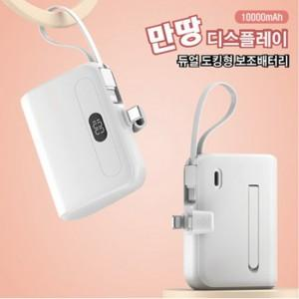

【상세/제작정보】

【인쇄/포장옵션】 | 레이저, 풀칼라, 개별인쇄 / 포장지포장

【공급단가】 | 수량 | 50~ | 100~ | 500~ | 1,000~ | 2,000~
*VAT별도 | 단가 | 10,250원 | 10,080원 | 9,840원 | 9,590원 | 9,430원

【상품 URL】 | http://www.easy1.co.kr/src/goods_detail.php?gdno=25658

